■ 표지
현 장 설 명 서

■ 공사명 : 0000 현장 (도급계약서 내 공사명 기입) |  | 현장 작성란 | 행높이(타이틀 간 간격) : 10

■ 공종명 : 주방가구공사

- 목 차 - |  |  | 열너비 : 9
 |  |  | 행높이 : 28
 | Ⅰ. 공사개요 |  | 문자크기 : 타이틀 36, 이외 14
 |  |  | 글꼴 : 굴림

 | Ⅱ. 입찰 및 하도급 일반조건
 | 1. 입찰 일반사항
 | 2. 하도급 일반조건
 | 3. 견적시 유의사항

 | Ⅲ. 공종별 공사범위 및 견적조건
 | 1. 공사 범위
 | 2. 견적 조건

 | Ⅳ. 관련양식
 | 1. 현장설명 참가 확인서
 | 2. 윤리경영 실천 서약서
 | 3. 입찰시간 연장 동의서

▪ 최종 개정일자 : 2025년 11월 (Rev 3)

Ⅲ (주방가구공사)공종별 공사범위 및 견적조건

Ⅲ. 공종별 공사범위 및 견적조건
 | 1. 공사 범위
 |  | (1) 지급자재 : 용전, 용수
 |  | (1) 지입자재 : 기타 지급자재를 제외한 모든 주/부자재 일체
 |  | (2) 도면 및 시방, 내역에 명기된 부위 일체
 |  | (3) 각종 자재 하차, 소운반 및 관리
 |  | (4) 잉여자재 뒷정리
 |  | (5) 각종 시공부위 보양 및 제거
 |  | (6) 작업용 장비의 자체 조달 조건으로 장비비, 청소비 포함
 |  | (7) 주방가구 조립 및 설치
 |  | (8) 각종 SHOP DWG. 작성 및 제출 (작업전 사전 승인 必)
 |  | (9) 작업용 조명 및 전원은 지정 위치로부터 “을”이 직접 확보해야 하며, 자재는 직접
 |  | (9) “을”이 반입하여 운용하여야 한다.
 |  | (10) 주방가구서랍 하부 처짐 하자에 대한 보강 시공
 |  | (11) 모든 지입자재에 대하여 관련 법규에 의한 외부공인기관 시험의뢰(비용 “갑” 부담)
 |  | (11) (F항 재료, 품질, 자재시험 항목 참조) (비용:”갑” 지출, 불합격시 “을” 부담)
 |  | (12) 온수분배기 커버 시공(자재포함_디자인 현장 협의)
 |  | (13) 벽부착가구의 설치기준(SPS-KHFC 004-6244)에 부합한지 확인을 위한 추락
 |  | (13) 안정성 시험 2개소 포함(단열+석고벽, 조적벽)한다.
 |  | (14) 부속동 방염공사 포함
 |  | (15) 선반, 바디, PB, MDF 4면, 컷팅부위(현장 제단부위 포함) 엣지 처리 필수
 |  | (15) (병해충방지 차원)
 |  | (15) 엣지 불가할 경우 노출부위 실리콘 코팅 적용
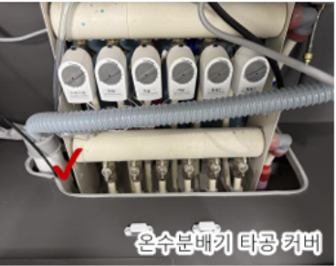
 |  | (15) 분배기 컷팅면 실리콘 코팅 후 마감캡 시공(자재비+노무비)포함

 |  | (16) 엣지면이 판넬에 고정되는 심재(별도) 설치
 |  | (17) 전기, 설비 배관 간섭부위 타공 포함
 |  | (18) 저층세대(0~0층) 층고(H:2500)가 상이함을 반영하여 견적
 | 2. 견적조건 및 유의사항
 |  | 1) 일반공통사항
 |  | (1) 자재 및 인원의 수급 현황을 사전 확인하여 당 현장 공정에 차질이 없도록 한다.
 |  | (2) 용전, 용수는 현장 지급이며 이외 공사에 필요한 모든 자재 및 공구, 장비비,
 |  | (2) 인건비는 “을”이 포함한다.
 |  | (3) 현장식당 식대 등 체불금액은 매월 정산할 것을 권장하며, 2개월이상 체납시
 |  | (3) YELLOW CARD를 발급하여 경고누적시 추후 입찰참여제한 등의 조치를 취한다.
 |  | (4) 현장책임자는 현장사무실과 상시 연락 가능한 무전기 1대를 기본 비치한다.
 |  | (5) 공사착수 10일 전까지 착공계, 현장대리인계, 인원 및 자재투입계획서,
 |  | (5) 현장운영 계획표 등을 포함한 종합시공계획서 3부를 "갑"에게
 |  | (5) 제출하여 승인을 득하여야 한다.
 |  | (6) 확장형공사 및 특화공사에 따른 시공물량의 증감이 있음을 인지하여야 한다.
 |  | (6) 당 현장 단위세대 확장형 세대수량은 (총 0,000세대, 000%)를 기준하였으며,
 |  | (6) 특화범위 및 입주자 확장형 선택에 따라 물량이 증감될 수 있음을
 |  | (6) 인지하여야 하며, 공사물량 증감분은 정산하여 변경 계약을 실시한다.
 |  | (7) 모든 사용자재는 KS제품 사용을 원칙으로 하고,(제품별로 KS가 있는 경우 반드시
 |  | (7) KS제품을 사용) 국가공인기관에서 작성한 시험성적서 및 자재공급원 승인요청서를
 |  | (7) “갑”에게 제출하여 승인을 득한 후 시공한다. 또한, 반입자재 중 의뢰시험이 필요한
 |  | (7) 자재에 대하여는 반입자재중 선정하여 의뢰 시험을 실시(관련업무 일체 포함)하고
 |  | (7) 관련비용은 현장 반입이 적합한 판정을 받은 시험에 한해서만 당사에서 부담한다.
 |  | (7) 각 재료는 “갑”이 정하는 기준의 관리시험 계획에 의거 외부시험 의뢰를 하여야
 |  | (7) 하며, 자재 불합격에 따른 재시공비용은 “을”이 부담하여야 한다. 또한, 시공완료 후
 |  | (7) 친환경인증과 관련하여 인증서, 납품확인서, 거래명세표 및 세금계산서 사본을 즉시
 |  | (7) 제출하여야 한다.
 |  | - 현장반입 시 자재의 내구성과 품질확인을 위해2회(필요할 경우 3회 이상)에
 |  | - 걸쳐 무작위로 샘플을 선정하여 절단 등의 검사를 진행할 예정이며, 이는 대형챔버
 |  | - 시험과 별도로 진행함을 인지하여 견적한다.
 |  | (8) 설계도서 및 작업지시에 반하여 임의로 시공한 부분에 대해서는 작업지시서에
 |  | (8) 의거 즉시 재시공하여야 하며, 정산시 반영되지 않는다.
 |  | (9) 작업종료 30분전에는 현장정리정돈을 철저히 하여 작업시 발생하는 모든 작업
 |  | (9) 부산물(폐기물 일체)은 “을”이 책임지고 지정된 장소에 운반한다.
 |  | (9) 공종간 작업중 불분명하게 발생되는 폐기물도 정리하여햐 한다.
 |  | (9) 만약 불이행 시 “갑”이 임의로 처리한 후 기성지불 시 정산 처리한다.
 |  | - 작업중 발생되는 폐기물은 즉시 처리 및 청소하여야 한다.
 |  | - 기포타설전 바탕청소를 하여야 한다.
 |  | (10) 청소 및 보양에 필요한 모든 잡자재는 “을”이 부담한다.
 |  | - 마대, 빗자루, 쓰레받이, 삽, 천막(동절기보양천막포함), 비닐, 보온덮개, 부직포,
 |  | - 차광막 등
 |  | (11) 현장의 T/C, L/C설치는 당사에서 시행하며, 자재 하차 및 소운반은 협력사에서
 |  | (11) 부담한다.
 |  | - 소운반 및 손망실 책임은 "을"에서 부담한다.(지게차 비용 포함)
 |  | (12) 작업발판용 BT비계 등 작업발판용 자재는 "을"에서 수급 및 설치한다.
 |  | (12) (자재비+시공비 포함 견적) 또한 안전상 강관비계조립으로 작업발판을 구성할
 |  | (12) 필요가 있을 경우 담당자와 상의하여 시행한다.
 |  | - BT비계 사용시 4면에 난간대를 설치한 후 작업한다.(수직사다리 포함)
 |  | - BT 비계 사용시 아웃트리거 및 가새를 설치 후 작업한다.
 |  | (13) 내역서, 계약서, 특기시방에 명기된 작업일체를 포함한다.
 |  | (13) 내역 및 특약사항과 상이하게 시공한 경우, 하도급업체에서 책임을 지고 재시공한다.
 |  | (13) 본 현장설명서에 기재되지 않은 사항은 도면 및 일반시방서에 준하여 적용한다.
 |  | (14) 장비투입시 장비임대차 계약서, 차량등록증, 보험영수증, 기사면허증 사본을 제출
 |  | (14) 하고 “갑”의 승인을 득하여야 한다.
 |  | (14) (타이어식 : 대인, 대물, 자손, 자차 / 비타이어식 : 영업배상책임 보험증권)
 |  | (15) 철저한 안전관리로 사고 발생 금지 및 재하도급을 금지한다.
 |  | - 자재 반입, 반출, 하역 등 장비 사용 시 신호수 필히 배치
 |  | - 작업 시 충분한 작업 구역 확보 및 근로자 출입 금지
 |  | (16) 타사 및 타건설사 부도 및 이상징후 발생시 즉시 통보한다.
 |  | (17) 협력사 대표이사는 매4개월마다 월간공정회의를 필히 참석하고 2회이상 미참석시
 |  | (17) 입찰배제토록 한다.
 |  | (18) 매월 근로자 노임수령 확인서 제출하고, 확인후 기성작업 진행을 할 수 있도록 한다.
 |  | (19) “을”은 공사완료 후 최종 기성청구전 실시공 수량을 기준으로 정산함을 원칙으로
 |  | (19) 하며, 정산세부 기준은 본 현장설명서(특약) 및 내역 기준에 근거하여 “갑”의
 |  | (19) 승인하에 최종 결정한다. 이에 대하여 “을”은 이의가 있는 경우 수량산출서 등
 |  | (19) “갑”이 요청하는 자료를 제출하여 “갑”의 검토를 받도록 한다.
 |  | (20) 현장내 사용되는 각종 기기 및 전선은 현장관리자의 승인을 득한 기기 및 전선을
 |  | (20) 사용하며 보안경, 석면포, 보호커버, 소화기 등을 비치하여 작업시 사용한다.
 |  | (21) 세대내부에 시공한 모든 완성된 제품에 대해서는 필히 견고한 제품을 사용하여
 |  | (21) 보양한다. (자재포함)
 |  | (22) 자재비를 구분하지 않는 내역은 자재비를 포함한다.
 |  | (22) 모든 품목은 순수 시공물량으로 자재물량을 산정하였으므로, 자재비는 산출하여
 |  | (22) 견적시 반영하여야 한다.
 |  | (23) 외국인 고용시 불법 외국인 근로자는 퇴출을 원칙으로 한다.
 |  | (24) 남은 자재에 대해서는 반드시 다음층으로 운반하여 처리할 수 있도록 하고,
 |  | (24) 야적했던 부위는 청소를 깨끗이 실시한다. 청소후 담당기사 확인을 받고 만약
 |  | (24) 미이행으로 인한 청소상태 불량시 후속 공종 청소까지 포함하여 실시한다.
 |  | (25) “을”의 귀책사유로 발생한 폐기물은 종류에 따라 반드시 분리수거 하여 “을”의
 |  | (25) 부담으로 폐기물업체를 통해 장외 반출한다.
 |  | (25) 특히, 팔레트 등은 현장의 요구가 있을 경우 즉시 외부로 반출하여야 한다.
 |  | (26) 자재는 각 규격별 SAMPLE을 사전에 제출하여 승인을 득하고, 현장반입시
 |  | (26) 담당자의 검수를 거쳐 품목별로 지정된 장소에 보관한다.
 |  | (27) 자재는 현장 반입시 담당자의 검수를 거쳐 품목별로 지정된 장소에 보관하고, 현장
 |  | (27) 반입 후 하차, 운반, 보관, 보양 등은 “을”에서 부담하며, 햇빛과 비에 노출되지
 |  | (27) 않도록 보관하여야 한다. 관리 부실에 대한 재료비 손실은 정산 처리한다.
 |  | (28) 입주시까지의 사후관리를 위한 작업요원을 배치하고 주요 자재를 확보하여 현장
 |  | (28) 인계를 하여야 하며 이에 대한 비용을 포함하여 견적한다. (계약물량의 1%)
 |  | (29) 친환경 자재(항목,규격,재질 등)는 현장과 사전 협의후 견적한다.
 |  | (29) 친환경 등급은 E0 이상이어야 하며, “건강친화형 주택 건설기준”에 준한 대형챔버
 |  | (29) 시험의 기준을 충족하여야 하며, 현장 반입 전 친환경등급 시험성적서를 현장에
 |  | (29) 제출하여 “갑”의 승인을 득하여야 한다.
 |  | - 현장에 반입되는 모든 가구재는 “유효자원재활용”을 위한 친환경인증 제품을
 |  | - 사용하여야 한다. [매우 중요]
 |  | (30) 자재 할증 및 LOSS, 공과잡비는 단가에 포함하여 견적한다.
 |  | (31) 견적참조사항으로 반드시 모델하우스 및 인테리어도서을 확인한다.
 |  | (32) 전체 작업부위에 대한 현장 실측과 실측 후의 부위에 대한 도면협의를 거친 후에
 |  | (32) 제작함을 원칙으로 한다.
 |  | (33) 주방가구공사로 인한 타 공종의 오손과 파손시에는 이에 대한 변상을 하여야 한다.
 |  | (34) 작업 단계별 승인을 득해야 하며 수정이 되는대로 다음 단계의 후속작업을 진행한다.
 |  | (35) “갑”의 공장방문은 회수에 관계없이 사전통보 또는 불시에 실시하며, “을”은 “갑”의
 |  | (35) 요청자료 제출, 공장설비 및 보유 원자재 확인, 생산공정 설명 등에 대하여
 |  | (35) 성실하게 임하여야 한다.
 |  | (36) 건설용리프트카는 각 동별 중속싱글 운행됨을 감안하여 견적하여야 한다.
 |  | (37) 자재 반입전 필히 현장사무실과 협의하여 자재 야적공간 확보후 자재 반입하여야
 |  | (37) 하며, 자재 반입후 현장 여건에 따라 현장 내 소운반을 실시하여야 한다.
 |  | (38) 모든 장비 반입시 보험관련 서류 및 작업 계획서를 제출 후 신호수 배치하여
 |  | (38) 공사진행하여야 한다.
 |  | (39) 준공청소시 발생 가능한 씽크볼 파손 하자 방지를 위하여 씽크볼 하부 보강 및
 |  | (39) 준공청소시 발판으로 사용가능 하도록 씽크볼 상부 고정 덮개 자재를 준비하여야한다.
 |  | (40) 고급주방특화(옵션)로 인한 상부장 간접조명은 주방가구(확장) 내역에 포함되어 있는
 |  | (40) 옵션선택사항으로 별도의 SPEC이 있음을 인지하여 견적한다. (확인 必)
 |  | 2) 공사일반사항
 |  | (1) 작업 착수전 바탕면의 이물질 제거 및 기타 장애물 제거 등 청소상태를 담당
 |  | (1) 직원에게 승인을 득하여야 한다.
 |  | (2) 실시공물량에 변경이 있을시 계약단가로 변경계약을 시행한다. “을”은 이를 수인
 |  | (2) 하여야 하고 견적시 총액 견적이 아닌 명확한 단가 견적을 실시하여야 한다.
 |  | (3) 행위자가 불분명한 파손 부위에 대해서는 “을”이 교체 시공한다.
 |  | (4) 공사 착수 전 SAMPLE 및 SHOP DWG.을 제출 후 승인을 득하여야 한다.
 |  | (5) 도장 문짝의 경우 4측면을 모두 전면 PET 동일칼라로 제작해야 하며,
 |  | (5) 상이할 경우 전량 반출함을 원칙으로 한다. (현장 도장 미허용)
 |  | (6) 하드웨어, 액세서리 등 본 공사에 부착되는 모든 자재들과 마감 등은 모델하우스
 |  | (6) 및 도면과 동일하여야 하고 동일한 제품의 단종 등으로 인한 조달불가 시에는 갑과의
 |  | (6) 협의 하에 동등이상의 품질이어야만 하며, 추후 이와 관련한 해당관청 및 입주자들의
 |  | (6) 이의 제기가 있을 시 을은 이에 대해 정상적인 준공과 입주에 문제가 없도록 이해를
 |  | (6) 시키고 품질을 증명해야 한다. 이에 대한 증명 및 설명의 부족으로 해당 관청이나
 |  | (6) 입주자들을 이해시키지 못할 경우에는 “을”은 지체없이 교체시공 등의 방법으로
 |  | (6) “갑”이 정한 기한 내에 준공 및 입주를 진행하는데 아무 문제가 없도록 조치한다.
 |  | (7) 주방가구의 제작과 설치, 입주시까지의 보양/관리를 위한 일체의 자재 및 시공비를
 |  | (7) 포함한 단가로 견적한다.
 |  | (8) 견적서 제출시 지정 항목에 대하여 일위대가를 제출하여야 한다.
 |  | (9) 본납 전 현장 샘플세대 (0세대)의 가구를 선시공하여야 하며, 입주전 문짝부위는
 |  | (9) 교체시공하고, 잔손보기를 실시하여야 한다. 샘플세대는 조립 후 현장에 반입한다.
 |  | (9) (오염 및 파손시 “을”의 부담으로 재시공하여야 한다)
 |  | (10) ITEM 변경분은 당초 계약된 일위대가를 기준으로 정산하는 조건이며, 공사완료 후
 |  | (10) 각 부재별, 구조물별 공사물량의 증감분을 정산하여 변경 계약을 진행한다.
 |  | (11) 제외품목 : 가전(쿡탑, 오븐, 빌트인냉장고, 액정TV 등), 후드, 수전류, 씽크볼,
 |  | (11) 제외품목 : 음식물탈수기, 절수페달, 식기세척기, 인조석 또는 천연석 상판(본주방,
 |  | (11) 제외품목 : 보조주방, 아일랜드 식탁 등)
 |  | (12) 설치품목 : 힌지, 경첩, 유리장식장 경첩, 서랍재, 선반다보, 수저분리함, 인출망장,
 |  | (12) 설치품목 : 칼꽂이, 코너선반, 행거악세사리, 밥통장레일, 밥통장 콘센트,
 |  | (12) 설치품목 : 후라이팬꽂이(서랍), 팝업콘센트(아일랜드 상판), 상부장 조명,
 |  | (12) 설치품목 : 다용도걸이, 개수대 하부 수납받침대, 측면수납장, 접시꽂이, 걸레받이
 |  | (12) 설치품목 : 등 주방가구 모든 일체
 |  | (12) 설치품목 : 품목(도면 및 스펙북에 제시된 제품 일체)
 |  | (13) 액세서리는 인테리어도서 스펙에 맞게 사용하고 구매 거래명세서를 제출한다.
 |  | (14) 인테리어 도면에 의거 하되, 본납전 현장 및 당사 인테리어팀과 사전 협의를 거쳐야한다.
 |  | (15) 주방가구 키큰장 문짝 보강으로 밴딩하자를 방지토록 한다 (사진참조)
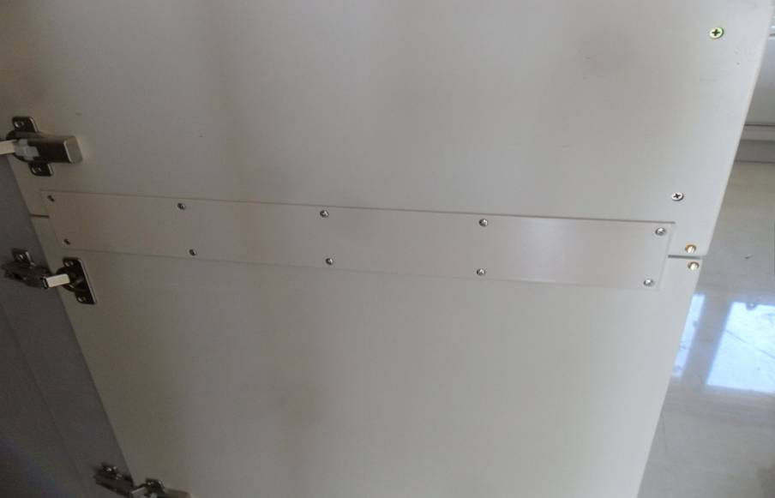

 |  | (16) 주방가구 냉장고장 통합형 하부 보강으로 밴딩 하자를 방지토록 한다.
 |  | (17) 어린이집, 경로당, 관리사무실, 용역원휴게실(남,여), 돌봄교실에 설치되는 주방가구는
 |  | (17) 인테리어 도면을 참고하여, 1식으로 견적하고, 실시공시 규격변경이 있을 수 있으며,
 |  | (17) 이에 따른 별도의 정산은 없다. (수량 변경시 정산 실시)
 |  | (18) 상부장 윗면에 가스점검구(900cm2이상, 170*530,틀,뚜껑포함) 설치를 포함한다.
 |  | (19) 작업이 완료되면 설치상태에 대해 “갑”의 승인을 득하고, “갑”의 요청시 수정,
 |  | (19) 보완하여야 한다.
 |  | (20) 입주 후 제품 자체 결함 또는 시공상 결함으로 인한 사고 발생시 귀책여부 및
 |  | (20) 과실비율에 따라 협의하여 처리한다.
 |  | (21) 수저분리함, 칼꽂이는 견적시 포함 견적하며 본납품은 현장 담당자와 협의 후 납품
 |  | (21) 및 시공한다.
 |  | (22) 도어제작시 마감종류(도장 또는 시트지)와 같은 사양으로 EDGE부분 마감처리하여
 |  | (22) 제작한다.
 |  | (23) 모델하우스 설치품 및 배포된 인테리어 가구도면의 사양과 동일하여야 한다.
 |  | (24) 선반처짐 예방을 위하여 중간판 시공을 하여야 한다.
 |  | (24) (시공계획 수립하여 사전 승인후 자재 발주 및 시공하여야함)
 |  | (25) 선반 850이상인 경우 선반하부 보강적용하여 시공한다. (디테일 가구도서 확인)
 |  | (26) 자재 휨강도는 LH 기준 이상으로 하여 입찰하여야 하며, 하자가 예상되는 부분에는
 |  | (26) 별도의 보강조치를 하여야 한다.
 |  | (27) 곰팡이 발생에 따른 하자발생 가능하므로, 관련하여 곰팡이 방지 대책을 세워
 |  | (27) 관리하여야 하며, 곰팡이 하자 발생시 “을”이 책임지고 하자처리하여야 한다.
 |  | (27) (하자보수가 불가능할경우 전체 교체 시공하여야 함)
 |  | (27) ex ) 싱크대 내부, 냉장고장 나무판 곰팡이 사례
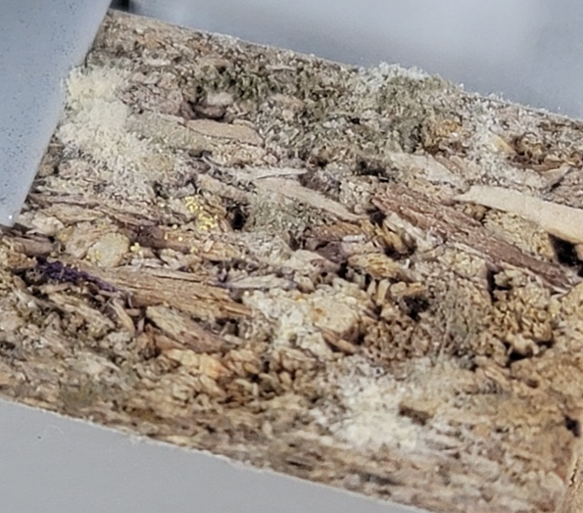
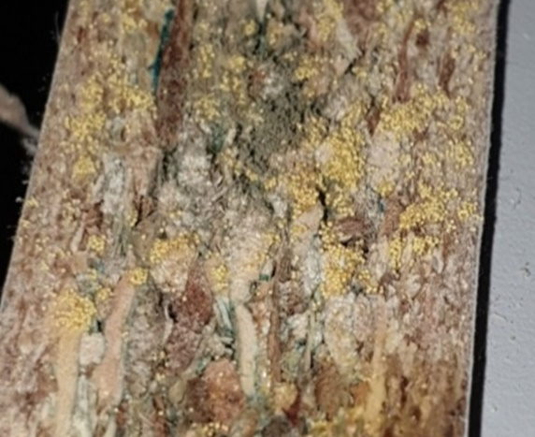

 |  | (28) 주방발코니, 팬트리쪽 벽체 타일, 엔지니어스톤과 가구가 접하는면등 타공정과
 |  | (28) 접하는곳 포함 틈새코킹을 포함하여 견적한다.
 |  | (29) 알파룸 문틀과 가구가 접하는 면 틈새코킹작업을 포함하여 견적한다
 |  | (30) 상부 몰딩과 틈새 발생이 되지 않도록 시공관리하여야 하며, 틈새 발생시 “을”이
 |  | (30) 조치하여야 한다. (조치방법은 “갑”에게 사전 승인을 득한 방법으로 시공하여야 함)
 |  | (31) 경로당, 보육시설, 관리사무소, 용역원휴게실 등 부대복리시설에 사용되는
 |  | (31) 자재(목재,합판,MDF,몰딩 등)는방염처리 된 제품을 사용하며 도장 또는 래핑되는
 |  | (31) 부위는 마감전 목재면에 방염처리항여 한다.(방염필증, 소방서 신고필증 및
 |  | (31) 관련사진 등 자료를 첨부하여 “갑”에게 제출하며, 이에 소요되는 비용일체는
 |  | (31) 견적에 포함하고 부적절한 자재 사용에 따른 재시공 비용은 "을"이 부담하여야 한다.
 |  | (32) 아일랜드장이 주방가구에 접합되어 있는 타입을 확인하여야 하며, 접합 시공을
 |  | (32) 포함하여 견적한다.
 |  | (33) 상부 몰딩과 틈새 발생이 되지 않도록 시공관리하여야 하며, 틈새 발생시 “을”이
 |  | (33) 조치하여야 한다.
 |  | (33) (조치방법은 “갑”에게 사전 승인을 득한 방법으로 시공하여야 함)
 |  | (34) 아일랜드식탁에 설치되는 팝업콘센트 자재 및 시공을 포함하여 견적한다.
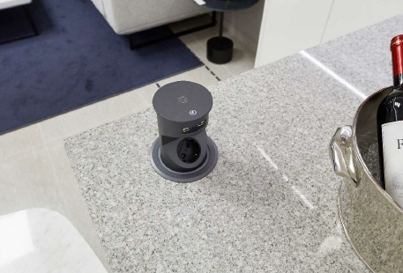
 |  | (34) (팝업콘센트 시공시 필히 담당자와 협의 후 시공한다. 인테리어도서 스펙 참조)
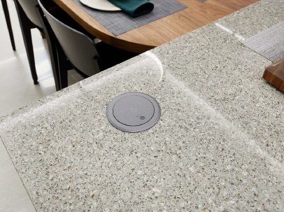

 |  | (35) 도어문짝의 높이가 H : 2,000 이상일 경우 힌지를 5개 설치하고 스무브 힌지를
 |  | (35) 2개소이상 설치한다.
 |  | (36) 작업에서 쓰이는 공도구는 사전 점검을 받은 것을 사용하여야 하며, 사용 시 감전,
 |  | (36) 베임 등 안전사고에 주의한다.
 |  | 3) 검수, 납품
 |  | (1) 검수는 당사에서 임명한 검수원이 공장 또는 현장에서 행하며, 검수에 불합격된
 |  | (1) 제품은 즉시 장외로 반출한다.
 |  | (2) 현장에서 검수는 전량 시행하며, 각 세대에 설치 및 청소 완료 후 외관, 작동 및
 |  | (2) 기타 결함 유무 확인 후 합격으로 한다.
 |  | (3) 납품에 따른 부산물은(포장재료, 파렛트 등) 장외로 반출토록 하며, 검수에 따르는
 |  | (3) 비용은 납품자 부담으로 한다.
 |  | (4) 납품자는 주방가구의 운반에 필요한 제반 경비를 부담한다.
 |  | (5) 납품 후 제작 결함으로 인한 파손 혹은 변형에 대하여는 납품자가 보수 및 교체
 |  | (5) 하여야 하며, 교체로 인한 발생된 비용은 납품자가 부담하고, 그 기간은 계약시
 |  | (5) 명기된 기간으로 한다.
 |  | (6) 현장에 반입될 모든 자재는 원산지에서 수입 후 국내가공하여 현장에 반입한다.
 |  | (6) (국내가공 확인서 제출)
 |  | (7) 자재의 안전성, 강도, 내구성, 내식성, 내열성, 내오염성 등에 대해 국가공인
 |  | (7) 시험기관에 의뢰하여 정당한 시험 방법에 의한 결과 및 성능치가 미흡할 경우 납품
 |  | (7) 및 시공자는 전부 재제작 및 재시공하여야 한다.
 |  | (8) 현장 입주자 사전점검 행사 실시 전 시공업체에서는 현장 전수검사를 실시하며, 이상
 |  | (8) 유무에 대한 검사보고서를 작성하여 담당자 및 현장책임자의 서명 날인 후 “갑”에게
 |  | (8) 제출 및 당사 본사로 송부하고 즉시 보수한다.
 |  | (9) 도어제작시 마감종류(도장 또는 시트지)와 같은 사양으로 EDGE부분 마감처리하여
 |  | (9) 제작한다.
 |  | (10) 배포한 인테리어 가구도면의 사양과 동일하여야 한다.
 |  | 4) 설치 시공
 |  | (1) 모든 가구는 현장 전세대를 실측하여 규격에 맞게 제작(평형별 가구 치수를 실측하여
 |  | (1) 제출하며 실측 치수를 토대로 가구를 제작)하고, 틈이 발생하지 않도록 설치한다.
 |  | (1) 틈새 발생시 가구공사에서 처리하여야 한다. (냉장고장 등의 시공시 가림판 시공 포함,
 |  | (1) 가림판 조인트의 틈새가 발생하지 않도록 하여야 한다.)
 |  | (2) 샘플룸 시공은 “갑”이 정한 위치에 시공하며, 적정시점 보수공사를 시행하며 이에
 |  | (2) 발생되는 비용을 견적에 포함한다. (샘플룸 0세대)
 |  | (3) 하차 및 소운반은 “을”의 부담으로 하며, 운반시 기 시공되어 있는 내외부 시설이
 |  | (3) 손상되지 않도록 주의하며, 타 공종에 지장을 주었을 경우는 “을”에서 부담한다.
 |  | (4) 지상층 토목작업 및 조경작업으로 인하여 차량진입 및 운반이 어려운 경우,
 |  | (4) 지하층으로 지게차 등을 이용하여 운반하며 (신호수 필수 배치) 견적에 포함한다.
 |  | (5) 가구공사 진행을 위한 해당 공종 책임자를 상주시켜야 하며, 현장시공 작업자를
 |  | (5) 책임자로 선임하여서는 안된다.
 |  | (6) 가구 몸통은 현장조립을 원칙으로 하며 건설용리프트카나 E/V운영과 관계없이
 |  | (6) 작업이 진행되어야 한다. (인양장비 운영 포함)
 |  | (7) 가구설치시 별도의 청소인원을 배치하여 운영하여야 하며, 문짝 시공전후 가구
 |  | (7) 보양재 및 이물질 청소를 직접 시행한다.
 |  | (8) 가구 설치전 바닥청소를 실시하고, “갑”의 확인을 득한 후 설치한다.
 |  | (9) 판과 판의 조립시 연결은 별도 명시가 있는 경우를 제외하고는 못 또는 나사못
 |  | (9) 고정이 아닌 조립용 연결철물을 사용한다.
 |  | (10) 뒷판은 두께 3T HDF위 양면 0.08T 접착한다.(양문형태는 전면 중간목에 다보설치)
 |  | (11) 바닥 수평조절용 철물을 이용하여 바닥의 수평면을 잡은 후 벽판 등의 몸체를
 |  | (11) 조립하고, 수직 및 수평부재의 조립시(벽과 바닥판등)는 매입되는 스크류
 |  | (11) (Mini-Fix, Ra-Fix)를 사용한다.
 |  | (12) 옵션 선택세대의 경우 해당 옵션을 정확히 확인한 후 제작 시공하여야 하며, 본납전
 |  | (12) 본사 및 현장사무실에 현황표를 제시 받아야 한다.
 |  | (13) 가구 설치를 위하여 옹벽 또는 석고보드면에 고정철물 등을 설치하지 말고 자립으로
 |  | (13) 고정될 수 있도록 한다.
 |  | (14) 가구의 측판이 CON’C벽체면 또는 석고보드면과 접하는 부위는 벽체의 시공오차를
 |  | (14) 최소화 할 수 있는 구조로 마감한다.
 |  | (15) 가구 공사의 잘못으로 인한 연관된 타공정의 재시공에 소요되는 공사비는 "을"에서
 |  | (15) 부담하며, 이를 어길시에는 감액 정산한다.
 |  | (16) 가구 설치로 인한 도배지, 바닥재, 몰딩재의 훼손, 파손이 없도록 필요한 경우,
 |  | (16) 보양을 해야 하며, 설치에 따른 하자는 제품 설치업체의 부담으로 조치한다.
 |  | (17) 가구 설치가 완료되면 노출면 및 파손의 우려가 있는 부위는 보양하여야 하며,
 |  | (17) 손잡이가 설치되는 부위는 차후 보양재 제거를 고려하여 일부 따내기 시공한다.
 |  | (18) 조명기구 및 콘센트 시공 등의 위치에 대하여는 담당자와 사전 협의 후 시공한다.
 |  | (19) 가구의 뒷판, 측판과 벽체는 10~30mm정도의 틈새를 유지토록 하여 통풍 및
 |  | (19) 환기가 되도록 설치한다.
 |  | (20) 바닥판, 측판, 중간판, 천장판의 EDGE는 전면부, 상/하부 4면 처리된 제품으로
 |  | (20) 한다. 단, 이동형 내부선반은 4면 EDGE 처리할 것.
 |  | (21) 도어제작시 마감종류(도장 또는 시트지)와 같은 사양으로 EDGE부분 마감처리하여
 |  | (21) 제작한다.
 |  | (22) 하부장 코너선반의 경우 상부 선반을 폭 300mm, 하부받침대 폭 150mm를
 |  | (22) 사용하여 시공하며, 이 경우 다보 위치를 미리 조정한다.
 |  | (23) 상부장 시공시 창호틀과 밀착시공하여, 전면에서 틈이 발생되지 않도록 한다.
 |  | (23) 상부장 고정용 철물은 30MM이하로 시공을 하며, 석고보드(단열재 시공부위
 |  | (23) 포함)나 경량칸막이 등에 시공하는 부위는 해당 선투입 공종의 공사시기에 맞춰
 |  | (23) 자체 보완작업 및 보강공사를 시행하고, 시공에 관한 방법은 “갑”과 협의 후
 |  | (23) 시공한다. 장 뒷판은 흔들림이 없도록 보강목을 시공하여야 한다.
 |  | (24) 설비, 전기, 조명 및 가스배관, 가전제품 배선연결 등의 타공이 필요한 경우,
 |  | (24) “갑”의 승인을 득한 후 정교하게 타공하여야 한다.
 |  | (25) 최초 하부장 수평작업 외 마루널 공사 완료 후 주방가구 상판 작업전 수평 확인 및
 |  | (25) 보수 작업을 시행하여야 한다.
 |  | (26) 조립용 피스볼트는 노출되지 않도록 처리하여야 하며, 가전제품 시공 후 마감판
 |  | (26) 작업(EP, 마감판)을 직접 시행하여야 한다.
 |  | (27) 하부장 설치 전 및 걸레받이 시공 전 2회에 걸쳐 바닥청소를 실시하고, “갑”의
 |  | (27) 확인을 득한 후 설치를 시행한다. (전세대 검수 예정)
 |  | (28) 콘센트 연결을 위한 측판이나 걸레받이 타공시 타공면 가림 마개를 별도 시공한다.
 |  | (28) (자재포함) : 점검구 필요시 개폐식 점검구 뚜껑시공 포함
 |  | (29) 상부장에 가스관 인입을 위해 별도 규격품을 시공하여야 한다.
 |  | (29) 가스배관과 간섭되는 상부장의 뒷판은 50mm 당겨 시공한다.
 |  | (29) ==> 탈착 가능한 “ㄱ”자형 가림판을 시공한다.
 |  | (29) (설치방법은 샘플확인 및 “갑”과 협의 후 시행한다.)
 |  | (30) 상하부장 뒷판의 휨보강을 위한 보강대를 공장에서 제작하여 납품해야 한다.
 |  | (31) 상부장 시공목의 고정은 칼블럭으로 시공하며 간격은 300mm이하로 시공한다.
 |  | (31) 상부장 시공부위에 별도 고정목이 없으므로, 20cm이상 칼블럭 시공으로 상부장
 |  | (31) 탈락이 발생되지 않도록 견고히 고정하며, 하중에 관한 시험성적서를 제출한다.
 |  | (31) (욕실에 면한 조적벽에 상부장 칼블럭 시공시 욕실 벽타일 탈락 하자가 발생하지
 |  | (31) 않도록 시공방법을 “갑”에게 승인받고 시공하여야 하며, 칼블럭 시공에 따른
 |  | (31) 욕실 벽타일 하자 발생시 “을”이 책임지고 처리하여야 한다.)
 |  | (31) 석고보드 합지면 상부장 고정방식은 사전승인을 득한 후 작업하여 탈락을 방지한다.
 |  | (31) 타입별, 위치별 칼블럭 길이가 상이하며 갈블럭 길이 오류로 인해 PD배관 파손이
 |  | (31) 되지 않도록 사전협의 하여야 하며 칼블럭 시공상세도면을 제출하여야 한다.
 |  | (32) 상부장 몰딩의 연결은 단절되지 않도록 시공하여야 하며 연관부위는 공장가공을
 |  | (32) 원칙으로 한다.
 |  | (33) 문짝달기 전 몸체 청소작업을 직접 시행하여야 하며 작업완료 후 담당자의 승인을
 |  | (33) 받는다.
 |  | (34) 후드용 상부장은 스파이럴 배기덕트가 연결될 수 있도록 150mm이상 타공 후
 |  | (34) 설치한다.
 |  | (35) 하부장내 노출박스 부위는 바닥타공 후 전선관을 통과시켜야 한다.
 |  | (35) (각 부위별 타공치수 및 개소 포함, 현장협의)
 |  | (35) 전기설비 타공관련 사항 (전기박스부 및 배관인출구 타공)
 |  | - 주방상부장 액정tv 박스부 타공
 |  | - 주방상부장 액정tv 배선인출용 가구 타공 후 배선 인출
 |  | - 주방상부장 렌지후드 상부장 후면 타공 후 배선 인출
 |  | - 주방하부장 배관인출구 타공 배관 인출
 |  | - 주방밥통장 후면 점검구 타공 및 홀캡시공
 |  | (36) 씽크대 선시공시 하부지지대(발)은 상하 2CM이내 조절 가능한 제품을 사용한다.
 |  | (37) 물기 및 습기 발생이 예상되는 부위는 현장사무실과 협의 후 별도 보강조치하고,
 |  | (37) 보강 미흡으로 인한 하자 발생시 “을”에서 책임지고 재시공 한다.
 |  | (38) 씽크볼 하부 장의 경우 배수드레인 및 온수분배기를 가릴 수 있도록 가림판을
 |  | (38) 설치하며, 견적에 포함한다. (접이식 일체, 자재포함) - 분배기 위치 변경시
 |  | (38) 인테리어도서 변경될 수 있음.

 |  | (39) 문짝의 경우 측면 부분의 마감은 전면과 동일한 마감으로 시공하며, 상이할 경우
 |  | (39) 전량 반출함을 원칙으로 한다.
 |  | (40) 냉장고장 옆 벽면은 EP판넬을 안쪽 끝까지 마감하는 것으로 견적하여야 하며,
 |  | (40) 벽면과EP판의 틈새부위에는 가림판(동일색상)을 포함
 |  | (40) (냉장고장, 김치냉장고, 키큰장 EP판넬 부위)
 |  | (41) 아일랜드 상판 및 주방가구장의 전기배선 모든 타공 위치 타공캡 설치를 포함
 |  | (41) 견적한다. (밥통장의 밥통용 콘센트 인출을 위한 후면 공간 확보 50mm)
 |  | (42) 수저함, 칼꽂이는 분실 관련하여 추후 시공할 수 있으며 시공 후 분실에 대한
 |  | (42) 관리는 ‘을’에서 책임관리하며 분실시 A/S처리한다.
 |  | (43) 시공완료 후 보양재 제거 및 청소작업을 포함한다. 보양제 제거시에는 접착제가
 |  | (43) 남지 않도록 하며, 접착제가 가구에 남는 경우 제거작업을 포함한다.
 |  | (44) “을”은 작업후 잔재물이 발생할 경우 별도 인원을 투입하여 청소하며, 현장내에서
 |  | (44) 발생되는 제반 폐기물에 대하여 지정된 장소로 운반하여야야 한다. 이를 이행치
 |  | (44) 않을시 “갑”이 처리하고 그 비용을 “을”이 부담한다.
 |  | (45) 하자발생 즉시 보완 및 교체 시공하고 이에 관련된 일체의 비용은 “을”에서
 |  | (45) 부담한다.
 |  | (46) 행위자가 불분명한 파손 부위에 대해서는 “을”이 교체 시공한다.
 |  | (47) 시공 진행 및 시공완료 후 전동공구 전선 등의 이동에 의한 코너부의 훼손을 막기
 |  | (47) 위하여 보양재를 시공한다.
 |  | (48) 그 외 언급되지 않은 자재에 대해서는 M/H 설치품과 배포된 인테리어도면과
 |  | (48) 일치하여야 한다.
 |  | (49) 도배시공전 벽체에 붙는 부분은 틈이 발생하지 않도록 작업해야 하고, 틈 발생시
 |  | (49) 도배작업을 할 수 있도록 처리해야 한다.
 |  | (50) 최상층 세대는 공정 진행에 따라 일부 건설용리프트카 사용이 불가할 경우가
 |  | (50) 발생할 수 있으며 아래층에서 계단으로 양중을 하여야 한다
 |  | (51) 가구하부는 바닥과 틈새가 발생하지 않아야 하며 틈새 발생시 보완작업을 “을”이
 |  | (51) 시행하여야 한다.
 |  | (52) 조립용 피스볼트는 노출되지 않도록 처리하여야 한다.
 |  | (53) 취약부위는 금속자재 및 목심을 사용하여 안정성을 확보하여야 한다.
 |  | (54) 도어와 E.P틀 간 색상차이 발생 시 자재 납품 수량에 관계없이 전량 재시공하며,
 |  | (54) 본납 생산전 별도 확인용 샘플을 제출하고 본납 입고 시 운반 전 검수 승인 후 설치한다.
 |  | (55) 주방 후드상부장 후드 타공을 원형으로 하며, 후드배관위치에 맞춰 정밀히 타공한다
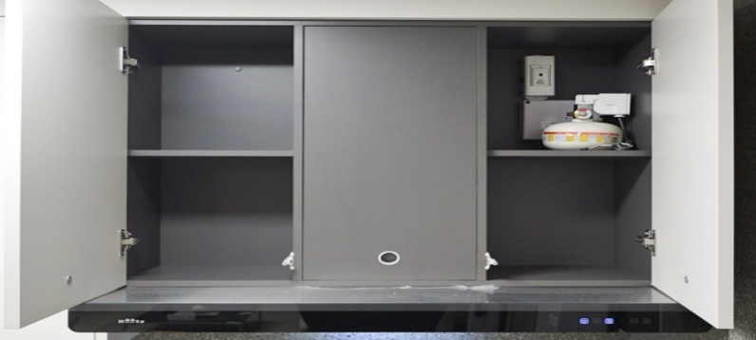
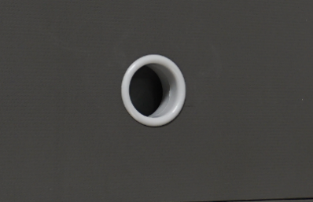

 |  | (56) 주방상판 옵션선택(엔지니어스톤, MMA, 세라믹타일)에 따라 하부장 다리높이 변경이
 |  | (56) 있음을 감안한다.
 |  | (57) 후드 상부장은 정첩2개소 시공 및 필요시 스탭쇼바 1개소 시공을 한다.
 |  | (58) 김치냉장고 선택세대가 있을경우 중앙 칸막이 고정을 위한 바닥 앵글고정을 실시한다.
 |  | (59) 경량칸막이 벽체와 밀착되어 설치되는 가구는 상, 중, 하부 3개소 장피스로 고정하여 도어
 |  | (59) 개폐시 흔들림으로 인해 도배탈락 하자가 생기지 않도록 한다.
 |  | (60) 주방장식장 조명 설치 및 결선작업 포함하여 견적한다.(상부장 각 상,하 설치)
 |  | 5) 보양 규정
 |  | (1) 비닐마감을 제외한 모든 Door류 및 상판은 0.05T 비닐 보양 후 입주전 제거한다.
 |  | (2) 판넬 및 측판류의 노출 코너부위는 PVC 코너 보완재를 설치하여 보양한다.
 |  | (3) 모든 손잡이(도금류)는 개별 비닐포장 상태로 시공한다.
 |  | (4) 시공후 발생된 모든 잔재물은 적법한 절차에 의거하여 “을”이 책임지고 처리한다.
 |  | (5) 준공품평회, 입주 매니저 점검, 입주자 점검 등 외부 점검전 “가구용 광택자재”
 |  | (5) 를 활용하여 마감청소를 실시하며 견적에 포함한다.
 |  | (6) “을”은 작업후 잔재물이 발생할 경우 별도 인원을 투입하여 청소하며, 현장내에서
 |  | (6) 발생되는 제반 폐기물에 대하여 지정된 장소까지 이동하여야한다. 이를 이행치
 |  | (6) 않을시 “갑”이 처리하고 그 비용을 “을”이 부담한다.
 |  | (7) 시공 진행 및 시공완료 후 전동공구 전선 등의 이동에 의한 코너부의 훼손을 막기
 |  | (7) 위하여 보양재를 시공한다.
 |  | (8) DOOR 보양지 제거 후 수평, 수직 확인작업을 전수 실시하여 보수하며 그 결과를 당현장
 |  | (8) 담당자에게 제출하여 확인받도록 한다.
 |  | 6) 재료, 품질, 자재시험
 |  | (1) 재료 및 품질은 인테리어도면상 재료사양 동등 제품이상 사용을 원칙으로 한다.
 |  | (2) (1)항을 준수하여 모델하우스에서 사용된 표면재, 목재, 액세서리 등은 동일 재질,
 |  | (2) 동일 사양으로 제작·시공한다.
 |  | (3) 상기 사항을 준수하되, 친환경자재를 사용하며(E0, 크로바 5개 이상 제품) 원자재
 |  | (3) 납품자에게 증명 가능한 거래명세서 및 세금계산서, 보드류 친환경 시험성적서를
 |  | (3) 발급받아 당사에 제출하여야 한다. (미제출시 친환경자재 미사용으로 간주하여 전체
 |  | (3) 재시공, 공사비 감액, 차기 현장 입찰 배제) 또한, 경첩 및 손잡이 등은 당사에서
 |  | (3) 제시한대로 제조사, 제품명, 규격 등을 정확히 확인, 구매하여 장착한다.
 |  | (4) 자재의 안전성, 강도, 내구성, 내식성, 내열성, 내오염성, 포름알데이드 방산량
 |  | (4) 시험 등 국가공인시험기관에 의뢰하여 정당한 시험방법에 의한 결과 및 성능치가
 |  | (4) 미흡할 경우 납품 및 시공자는 전부 재제작 및 재시공하여야 한다.
 |  | (4) [시험의뢰 및 접수절차는 “을”에서 실시, 시험비용은 “갑”에서 부담한다.]
 |  | (4) 포름알데이드 방산량 등 친환경인증을 위한 완제품 시험은 “건강친화형 주택
 |  | (4) 건설기준”에 준한 대형챔버시험을 실시 후 성적서를 제출하여야 한다.
 |  | (4) (시험은 전체 평형 아닌 대표 평형에 대해 1회 의뢰한다. 총 2회 의뢰)
 |  | (5) 먼지다듬이(혹파리) 하자 예방 관련하여 각종 내장재의 반입, 적재시 흑파리, 곰팡이 등이
 |  | (5) 발생하지 않도록 관리하며, 다듬이 하자 발생시 방지제 도포 및 각종 잔재물 정리를 “을”의
 |  | (5) 책임하에 실시한다. (하자보수가 불가능할경우 전체 교체 시공하여야 함)
 |  | (5) [방지제는 당사와 협의 후 시행하며 시공상태를 확인할 수 있는 근거를 제시하여야 한다]
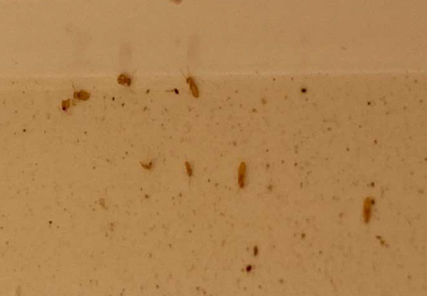
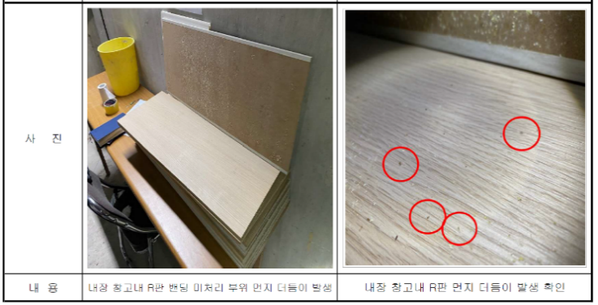

 |  | 7) 기성지급조건
 |  | (1) 기성 청구 기준 : 설치 완료
 |  | - 지정된 장소에 설치가 완료되어 갑(공무, 공사, 소장)의 확인을 득하여야만
 |  | - 기성청구 대상이 되고, 하자보수의 경우, 동/호수 입주자와 A/S담당직원으로부터
 |  | - 하자보수완료확인서에 확인을 받은 것만 기성청구의 대상이 된다.
 |  | - 잔손보기, 문짝 상하좌우균형, 벤딩유무, 흠집유무, 마감이색여부 등을 포함하는
 |  | - 현장담당의 최종 완료확인 이전에는 기성청구 대상이 되지 아니한다.
 |  | (2) 기성 확정 단위 : 동 마감완료 기준
 |  | (3) 월 기성 마감일 : 매월 말일
 |  | (4) 기성 청구 단계
 |  | - 1단계 : 몸통(body) 설치완료(조립 및 세대내 배치는 불인정)
 |  | - 1단계 : → 기성금액 산출 : 계약단가의 50% 적용
 |  | - 2단계 : 문짝(door) 설치 및 보양완료(세대내 배치하여도 미설치는 불인정)
 |  | - 2단계 : → 기성금액 산출 : 계약단가의 40% 적용(누계90%)
 |  | - 3단계 : 악세사리 및 잔손보기 완료
 |  | - 3단계 : (입주매니져점검, 갑의 임직원 하자점검 시 지적된 사항 완료)
 |  | - 3단계 : → 기성금액 산출 : 계약단가의 5% 적용(누계 95%)
 |  | - 4단계 : 현장 전체 준공(하자증권 접수 후)
 |  | - 4단계 : → 기성금액 산출 : 계약단가의 5% 적용(누계 100%)
 |  | (5) 필수 제출 서류(필요 시 사진 포함)
 |  | - 2회차 기성청구 부터는 매회 전월 노무비 지급영수증 사본(노무자 자필서명) 또는
 |  | - 지급명세서 사본(노무자 자필서명)을 첨부하여야 한다.
 |  | - (반드시 출력일보와 일치하여야 함)
 |  | - 제조사 출고송장(내용 및 포장단위 표기), 운반송장(일체), 신용장(수입자재), 보관증
 |  | - 등 제조로부터 (조립)공장반입 및 현장반입까지의 경로가 확인 가능하여야 함.
 |  | - 친환경 E0등급 관련 시험성적서

